20 高齢親族のいる世帯（100世帯当たり）
 | 20 高齢親族のいる世帯（100世帯当たり）

 | 時点 2020(R2)年10月1日（５年毎） |  |  |  |  |  |  | 平 均 値 |  |  |  | 51.3
 | 単位 世帯，世帯 |  |  |  |  |  |  | 標準偏差 |  |  |  | 12.5
 | 市町村名 | 指標 | 順位 |  | #REF! | 世帯数 | 市町村名 | 指標 | 順位 |  | #REF! | 世帯数

 | 千葉県 | 39.4 |  | － |  | 1,090,448 | 八街市 | 48.7 |  | 31 |  | 13,568
 | 千葉市 | 36.2 |  | 48 |  | 161,162 | 印西市 | 39.1 |  | 44 |  | 14,970
 | 銚子市 | 56.5 |  | 21 |  | 14,410 | 白井市 | 43.5 |  | 38 |  | 10,486
 | 市川市 | 28.7 |  | 53 |  | 69,562 | 富里市 | 41.7 |  | 42 |  | 9,110
 | 船橋市 | 34.5 |  | 50 |  | 99,868 | 南房総市 | 71.5 |  | 4 |  | 10,481
 | 館山市 | 55.6 |  | 23 |  | 11,209 | 匝瑳市 | 60.8 |  | 14 |  | 7,813
 | 木更津市 | 41.0 |  | 43 |  | 23,871 | 香取市 | 60.4 |  | 15 |  | 16,607
 | 松戸市 | 36.3 |  | 47 |  | 83,896 | 山武市 | 58.2 |  | 18 |  | 11,281
 | 野田市 | 46.5 |  | 32 |  | 29,509 | いすみ市 | 65.1 |  | 10 |  | 9,412
 | 茂原市 | 49.6 |  | 28 |  | 18,363 | 大網白里市 | 51.4 |  | 27 |  | 10,026
 | 成田市 | 32.6 |  | 52 |  | 19,611 | 酒々井町 | 44.7 |  | 35 |  | 4,185
 | 佐倉市 | 49.1 |  | 30 |  | 34,426 | 栄町 | 60.2 |  | 16 |  | 4,976
 | 東金市 | 44.3 |  | 36 |  | 11,222 | 神崎町 | 56.2 |  | 22 |  | 1,282
 | 旭市 | 51.7 |  | 26 |  | 12,526 | 多古町 | 62.9 |  | 12 |  | 3,179
 | 習志野市 | 33.4 |  | 51 |  | 26,483 | 東庄町 | 68.6 |  | 5 |  | 3,155
 | 柏市 | 37.2 |  | 46 |  | 69,944 | 九十九里町 | 62.9 |  | 12 |  | 3,878
 | 勝浦市 | 57.3 |  | 19 |  | 4,675 | 芝山町 | 60.0 |  | 17 |  | 1,506
 | 市原市 | 43.1 |  | 39 |  | 50,634 | 横芝光町 | 63.0 |  | 11 |  | 5,204
 | 流山市 | 34.8 |  | 49 |  | 28,871 | 一宮町 | 49.6 |  | 28 |  | 2,467
 | 八千代市 | 38.2 |  | 45 |  | 32,449 | 睦沢町 | 67.7 |  | 6 |  | 1,665
 | 我孫子市 | 44.8 |  | 34 |  | 25,218 | 長生村 | 53.4 |  | 24 |  | 2,990
 | 鴨川市 | 53.4 |  | 24 |  | 7,756 | 白子町 | 66.5 |  | 9 |  | 2,747
 | 鎌ケ谷市 | 42.5 |  | 40 |  | 20,006 | 長柄町 | 66.8 |  | 8 |  | 1,677
 | 君津市 | 46.3 |  | 33 |  | 16,308 | 長南町 | 74.9 |  | 1 |  | 1,968
 | 富津市 | 57.0 |  | 20 |  | 10,122 | 大多喜町 | 67.2 |  | 7 |  | 2,270
 | 浦安市 | 24.2 |  | 54 |  | 19,398 | 御宿町 | 72.4 |  | 3 |  | 2,223
 | 四街道市 | 44.1 |  | 37 |  | 16,936 | 鋸南町 | 73.2 |  | 2 |  | 2,214
 | 袖ケ浦市 | 42.2 |  | 41 |  | 10,673

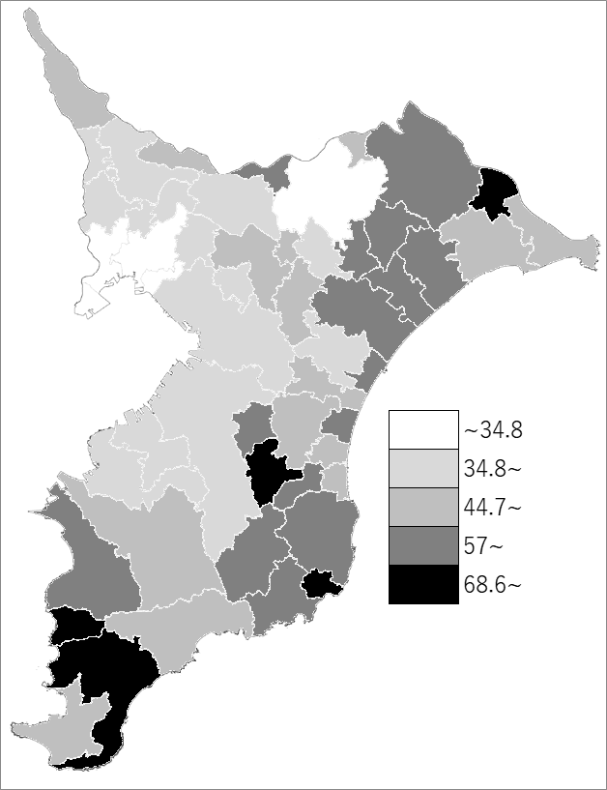
 | 千葉県の推移
 | 世帯数（右軸） | 指標
平成12年 | 578842 | 26.6
平成17年 | 716768 | 31.1
平成22年 | 875648 | 34.9
平成27年 | 1028003 | 39.5
令和2年 | 1090448 | 39.4

《備 考》 ・資料出所 総務省統計局「令和2年国勢調査結果」 ・算出方法 高齢（65歳以上）親族のいる一般世帯数÷一般世帯数

